Баг-репорты
Number | Title | Priority | Preconditions | Steps | Result | Enviroment | Comment
BR-001 | При вводе имен представленных на сайте питомцев в поле "Найти питомца" на вкладках "О нас" и "Контакты" поиск не происходит | Major | 1) Открыт сайт http://130.193.37.179/app/pets 2. Неавторизованный режим | 1. Нажать на кнопку "О нас" 2. В поле "Найти питомца" ввести имена представленных на сайте питомцев 3. Нажать на кнопку "Контакты" 4. В поле "Найти питомца" ввести имена представленных на сайте питомцев | Результат: поиск не происходит Ожидаемый результат: На странице отображается карточка питомца с введенным именем | Win10 / Версия 94.0.4606.81 (Официальная сборка), (64 бит) | https://www.loom.com/share/6915006f2f0a436686bd0f72e9301f74
BR-002 | Не работают иконки-сылки на соц.сети в подвале главной страницы | Major | 1) Открыт сайт http://130.193.37.179/app/pets 2. Неавторизованный режим | 1. Нажать на иконки социальных сетей instagram, tiktok, youtube, telegram | Результат: Переход на страницы соц.сетей не происходит Ожидаемый результат: Нажатие на иконки осуществляет переход на страницу соответствующей соцсети | Win10 / Версия 94.0.4606.81 (Официальная сборка), (64 бит) | https://www.loom.com/share/6c04a2198e104a9baed6200f48330097
BR-003 | В окне "Приютить питомца?!" названия полей ввода данных не соответствуют их содержимому | Minor | 1) Открыт сайт http://130.193.37.179/app/pets 2. Неавторизованный режим | 1. Нажать на кнопку "Без дома" на карточке любого питомца 2. В открывшемся окне сверить названия полей ввода данных с их содержимым | Результат: Названия полей ввода данных не соответствуют их содержимому Ожидаемый результат: Названия полей ввода данных соответствуют их содержимому | Win10 / Версия 94.0.4606.81 (Официальная сборка), (64 бит) | 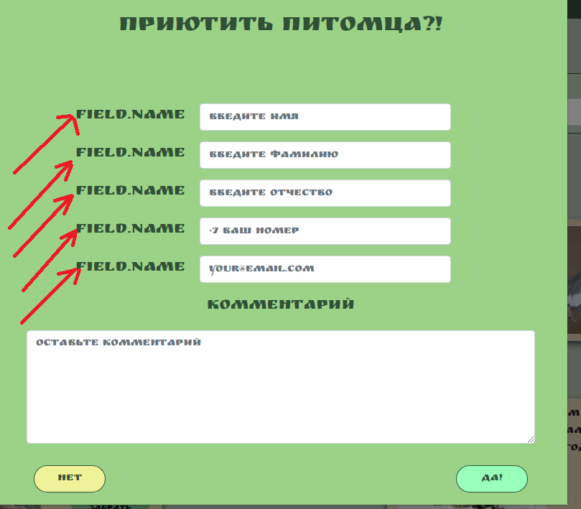
BR-004 | В окне "Приютить питомца?!" не происходит отправка данных | Critical | 1) Открыт сайт http://130.193.37.179/app/pets 2. Неавторизованный режим | 1. Нажать на кнопку "Без дома" на карточке любого питомца 2. В открывшемся окне ввести корректные данные во все необходимые поля. 3. Нажать кнопку "Да!" | Результат: Окно заполнения полей данных не закрывается,не появляется подтверждение об успешной отправке данных Ожидаемый результат: Окно заполнения полей данных закрывается, появляется подтверждение об успешной отправке данных | Win10 / Версия 94.0.4606.81 (Официальная сборка), (64 бит) | https://www.loom.com/share/2c5e2afcf58e40fea4a79da340849c44
BR-005 | Страница «Питомцы» - позволяет получать информацию не только о бездомных собаках | Major | 1) Открыт сайт http://130.193.37.179/app/pets 2. Неавторизованный режим | 1. На главной странице сайта рассмотреть карточки животных | Результат: На сайте есть информация о разных видах животных Ожидаемый результат: Сайт позволяет получать информацию только о бездомных собаках | 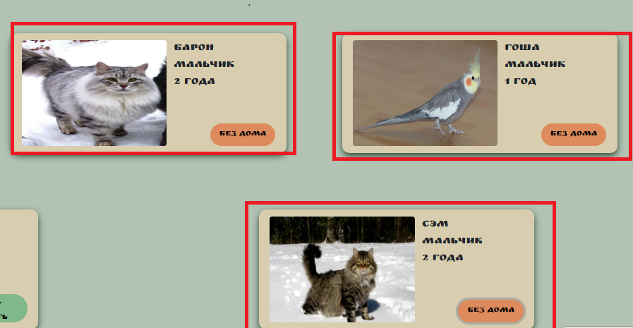 Win10 / Версия 94.0.4606.81 (Официальная сборка), (64 бит)
BR-006 | При вводе некорректных данных в поле "Возраст" не показывается сообщение об ошибке | Minor | 1) Открыт сайт http://130.193.37.179/app/pets 2. Неавторизованный режим | 1. В поле "Возраст" ввести некорректное число | Результат: Сообщение об ошибке не появляется Ожидаемый результат: Появляется сообщение об ошибке | Win10 / Версия 94.0.4606.81 (Официальная сборка), (64 бит) | https://www.loom.com/share/5f65755302d1405ba7553a3faab502d8
BR-007 | В поле для ввода значений (Возраст) возможен ввод отрицательных численных значений | Minor | 1) Открыт сайт http://130.193.37.179/app/pets 2. Неавторизованный режим | 1. В поле "Возраст" ввести отрицательное число | Результат: Возможен ввод отрицательных чисел Ожидаемый результат: Невозможно ввести отрицательное число | 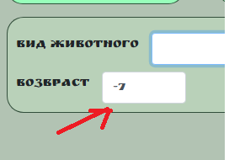 Win10 / Версия 94.0.4606.81 (Официальная сборка), (64 бит) |  | Зачем тогда делать кнопку кликабельной? Уточнить у заказчика функциональность кнопки.
BR-008 | В меню фильтра "Вид животного" отсутствует "Собака" | Critical | 1) Открыт сайт http://130.193.37.179/app/pets 2. Неавторизованный режим | 1. Нажать на поле ввода "Вид животного". | Результат: В меню фильтра "Вид животного" отсутствует "Собака" Ожидаемый результат: В меню фильтра "Вид животного" присутствуют все виды животных, имеющихся в приюте. | Win10 / Версия 94.0.4606.81 (Официальная сборка), (64 бит) | 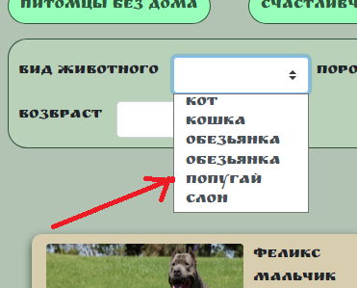 | .
BR-009 | При нажатии на кнопку "Счастливчики" на главной странице не отображаются соответствующие питомцы (которых хотят забрать). | Major | 1) Открыт сайт http://130.193.37.179/app/pets 2. Неавторизованный режим | 1. Нажать на кнопку "Счастливчики" на главной странице | Результат: При нажатии на кнопку "Счастливчики" на главной странице не отображаются соответствующие питомцы (которых хотят забрать). Ожидаемый результат: При нажатии на кнопку "Счастливчики" на главной странице отображаются соответствующие питомцы (которых хотят забрать). | Win10 / Версия 94.0.4606.81 (Официальная сборка), (64 бит) | https://www.loom.com/share/83085ba52a074a35bed0e448cd6d9fdb | Нет привязки ссылок к значкам.
BR-010 | При нажатии на кнопку "Питомцы без дома" на главной странице не отображается питомец без дома Сэм. | Major | 1) Открыт сайт http://130.193.37.179/app/pets 2. Неавторизованный режим | 1. Нажать на кнопку "Питомцы без дома" на главной странице | Результат: При нажатии на кнопку "Питомцы без дома" на главной странице не отображается питомец без дома Сэм. Ожидаемый результат: При нажатии на кнопку "Питомцы без дома" на странице отображаются все соответствующие питомцы (без дома). | Win10 / Версия 94.0.4606.81 (Официальная сборка), (64 бит) | https://www.loom.com/share/0bcd9e5b95ec44f6bc3591e6abfe6e22
BR-011 | В окне "Приютить питомца?!" при некорректном вводе данных в полях "email" и "номер телефона" и нажатия кнопки "Да!" появляется сообщение об ошибке на русском языке. | Minor | 1) Открыт сайт http://130.193.37.179/app/pets 2. Неавторизованный режим | 1. Нажать на кнопку "Без дома" на карточке любого питомца 2. В открывшемся окне ввести некорректные данные в полях "email" и "номер телефона". 3. Нажать кнопку "Да!" | Результат: сообщение об ошибке под полем ввода e-mail написано на английском языке. Ожидаемый результат: под полем ввода телефона появляется ошибка "Номер должен соответствовать +79********* !", под полем для ввода email появляется ошибка "Введите корректный e-mail адрес.". | 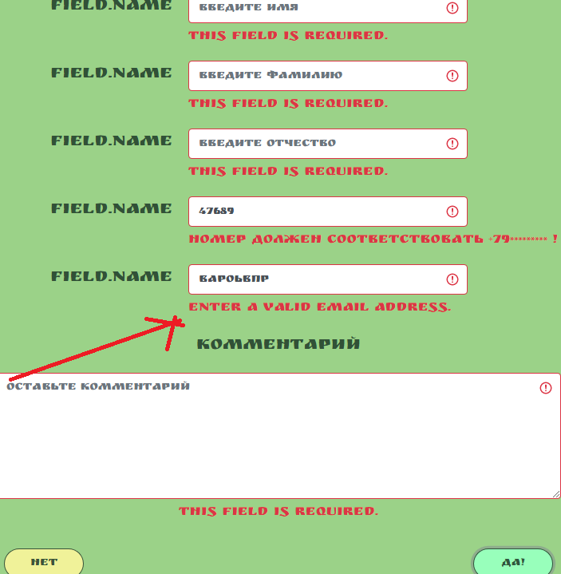 Win10 / Версия 94.0.4606.81 (Официальная сборка), (64 бит)
BR-012 | При проверке во вкладке Security безопасность текущей страницы не подтверждена | Critical | 1) Открыт сайт http://130.193.37.179/app/pets 2. Неавторизованный режим | 1. Перейти в DevTools при помощи кнопки F12 2. Перейти во вкладку Security | Результат: При проверке во вкладке Security безопасность текущей страницы не подтверждена Ожидаемый результат: При проверке во вкладке Security безопасность текущей страницы подтверждена | Win10 / Версия 94.0.4606.81 (Официальная сборка), (64 бит) | https://drive.google.com/file/d/19EqMPOIn0Xc0e1flQ3GUXrVhtPfAxtzr/view?usp=sharing
BR-013 | При вводе в строку URI http://130.193.37.179/app/people (несуществующая сущность на сайте) не выдается ошибка. | Minor | 1) Открыт сайт http://130.193.37.179/app/pets 2. Неавторизованный режим | 1. Перейти в DevTools при помощи кнопки F12 2. В строку http://130.193.37.179/app/ добавить несуществующую на сайте сущность (people) | Результат: При вводе в строку URI http://130.193.37.179/app/people (несуществующая сущность на сайте) не выдается ошибка. Ожидаемый результат: При вводе в строку URI http://130.193.37.179/app/people (несуществующая сущность на сайте) выдается ошибка. Статус ответа 404 | Win10 / Версия 94.0.4606.81 (Официальная сборка), (64 бит) | https://drive.google.com/file/d/1Bt6Gu5DJ8QfLVMQL-ZAY5kTLw9SheRMv/view?usp=sharing
BR-014 | При отображении страницы http://130.193.37.179/app/pets в режиме эмуляции смартфонов (Galaxy Note II, Galaxy S 5, iPhone 5/SE, 6/7/8/8 Plus/X) некорректно отображается/сжимается поле "Найти питомца" | Critical | 1) Открыт сайт http://130.193.37.179/app/pets 2. Неавторизованный режим | 1. Перейти в DevTools при помощи кнопки F12 2. В строку http://130.193.37.179/app/ добавить несуществующую на сайте сущность (people) | Результат: При отображении страницы http://130.193.37.179/app/pets в режиме эмуляции смартфонов (Galaxy Note II, Galaxy S 5, iPhone 5/SE, 6/7/8/8 Plus/X) некорректно отображается/сжимается поле "Найти питомца" Ожидаемый результат: Страница отображается корректно,корректны все элементы | Win10 / Версия 94.0.4606.81 (Официальная сборка), (64 бит) | https://www.loom.com/share/e800072106db4b72a31b6dae030e24d9
BR-015 | При проверке страницы http://130.193.37.179/app/pets с помощью Link Analyzer на https://pingler.com/seo-tools/tools/не обнаружено ссылок. | Major | 1. Открыть страницу https://pingler.com/seo-tools/tools/link-analyzer/ | 1. Ввести в поле ввода URL http://130.193.37.179/app/pets | Результат: Инструмент показывает отсутствие ссылок Ожидаемый результат: Показаны ссылки, ведущие на соц.сети | Win10 / Версия 94.0.4606.81 (Официальная сборка), (64 бит) | https://drive.google.com/file/d/1T7nRH8od3OTf1Iz3IwLrqtJqk0rPk57L/view?usp=sharing
BR-016 | При проверке страницы http://130.193.37.179/app/pets с помощью LinkExtractor на https://pingler.com/seo-tools/tools/не обнаружено ссылок. | Major | 1. Открыть страницу https://pingler.com/seo-tools/tools/link-extractor/ | 1. Ввести в поле ввода URL http://130.193.37.179/app/pets | Результат: Инструмент показывает отсутствие ссылок Ожидаемый результат: Показаны ссылки, ведущие на соц.сети | Win10 / Версия 94.0.4606.81 (Официальная сборка), (64 бит) | https://drive.google.com/file/d/1plpubc934J7KC74U2D1HBh5ugVbzvpNq/view?usp=sharing
BR-017 | При проверке страницы http://130.193.37.179/app/pets с помощью KeywordDensityChecker на https://pingler.com/seo-tools/tools/не обнаружено ключевых слов и фраз. | Major | 1. Открыть страницу https://pingler.com/seo-tools/tools/keyword-density-checker/ | 1. Ввести в поле ввода URL http://130.193.37.179/app/pets | Результат: Не найдены ключевые слова и ключевые фразы для страницы http://130.193.37.179/app/pets Ожидаемый результат: Найдены ключевые слова и ключевые фразы для страницы http://130.193.37.179/app/pets | Win10 / Версия 94.0.4606.81 (Официальная сборка), (64 бит) | https://drive.google.com/file/d/1DvHjSTf4snFAFtAo8StIL-ZfA7lIlFq8/view?usp=sharing
BR-018 | При проверке страницы http://130.193.37.179/app/pets с помощью Keyword Extractor на https://pingler.com/seo-tools/tools/не обнаружено ключевых слов и фраз. | Major | 1. Открыть страницу https://pingler.com/seo-tools/tools/keyword-extractor/ | 1. Ввести в поле ввода URL http://130.193.37.179/app/pets | Результат: Не найдены ключевые слова и ключевые фразы для страницы http://130.193.37.179/app/pets Ожидаемый результат: Найдены и проанализированы ключевые слова и ключевые фразы для страницы http://130.193.37.179/app/pets | Win10 / Версия 94.0.4606.81 (Официальная сборка), (64 бит) | https://drive.google.com/file/d/1_y99ORxkIjJWTYRy1Sfqdy_9sFwIOT7A/view?usp=sharing

